項目１
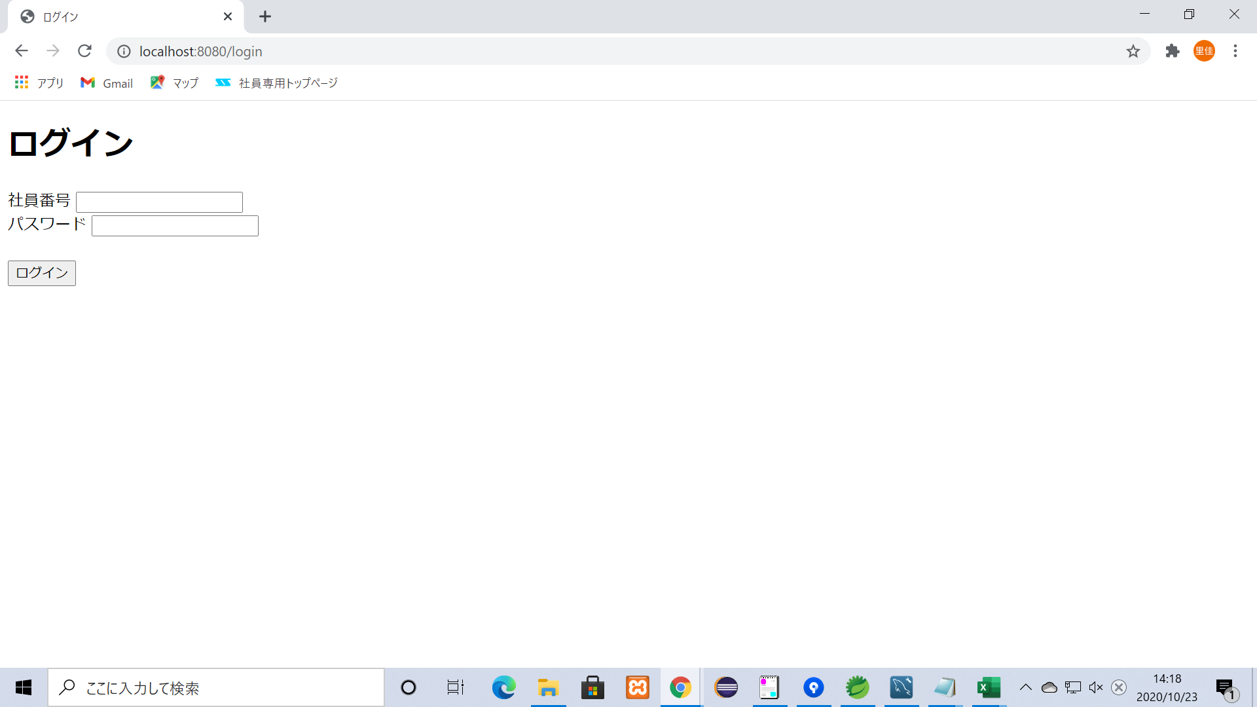

項目３
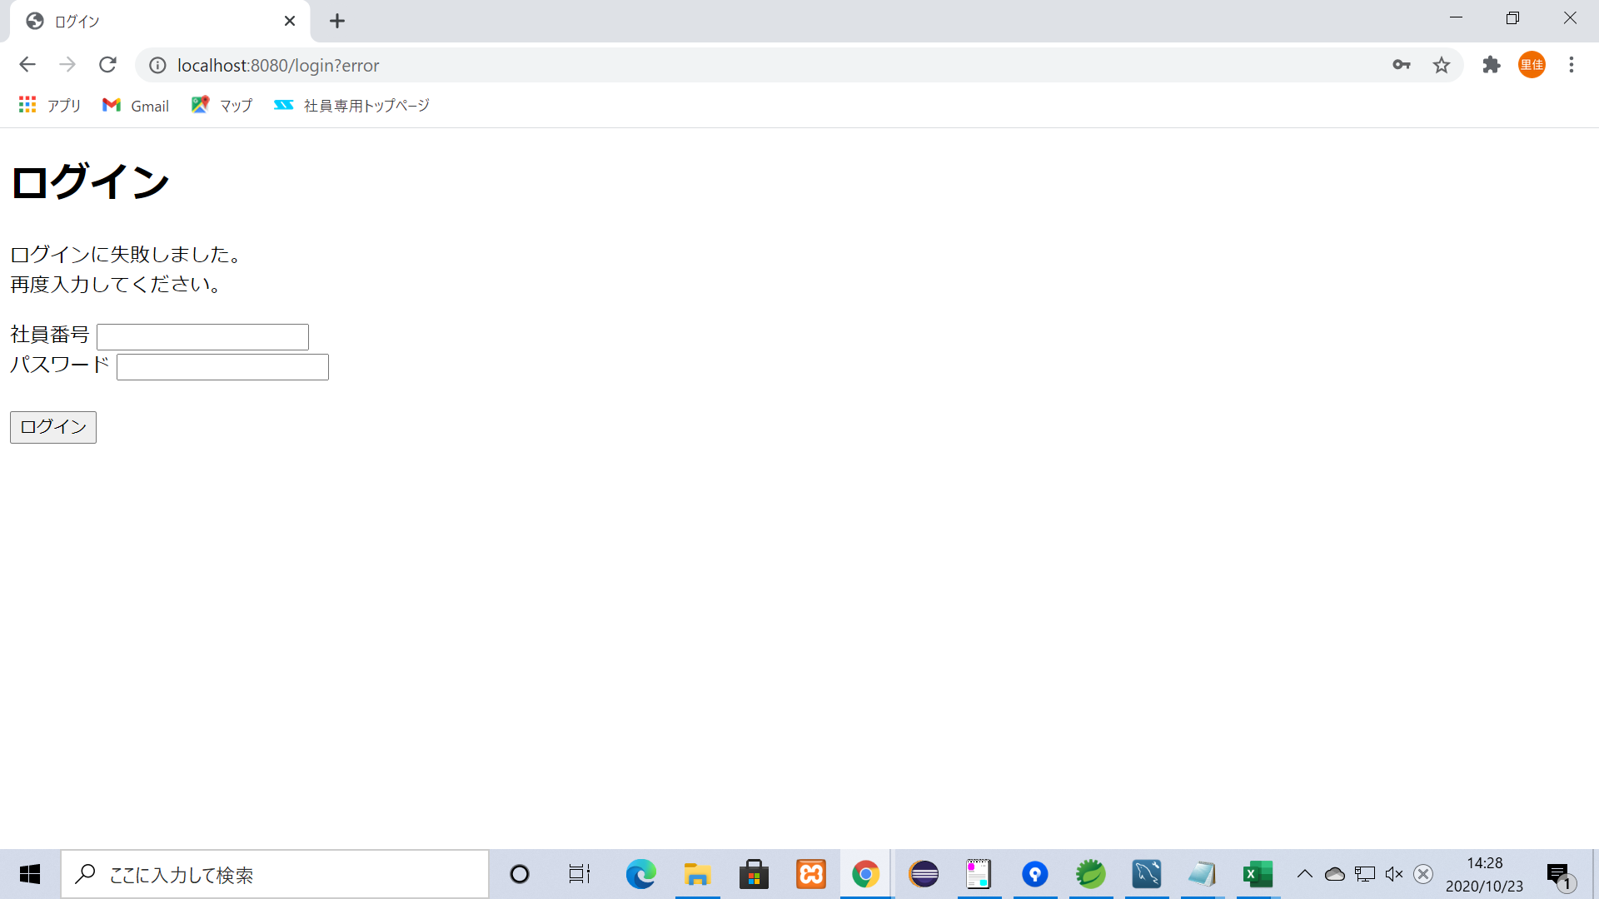
１、社員番号未記入でログインボタンを押す

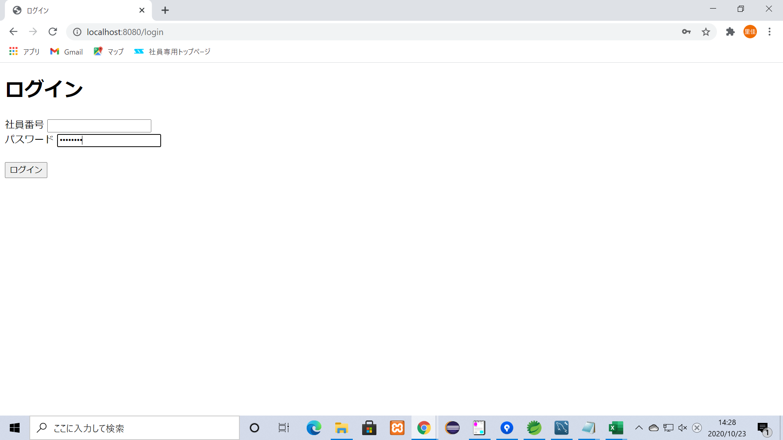

２、エラーメッセージが出力

項目４

１、パスワードが未記入でログイン
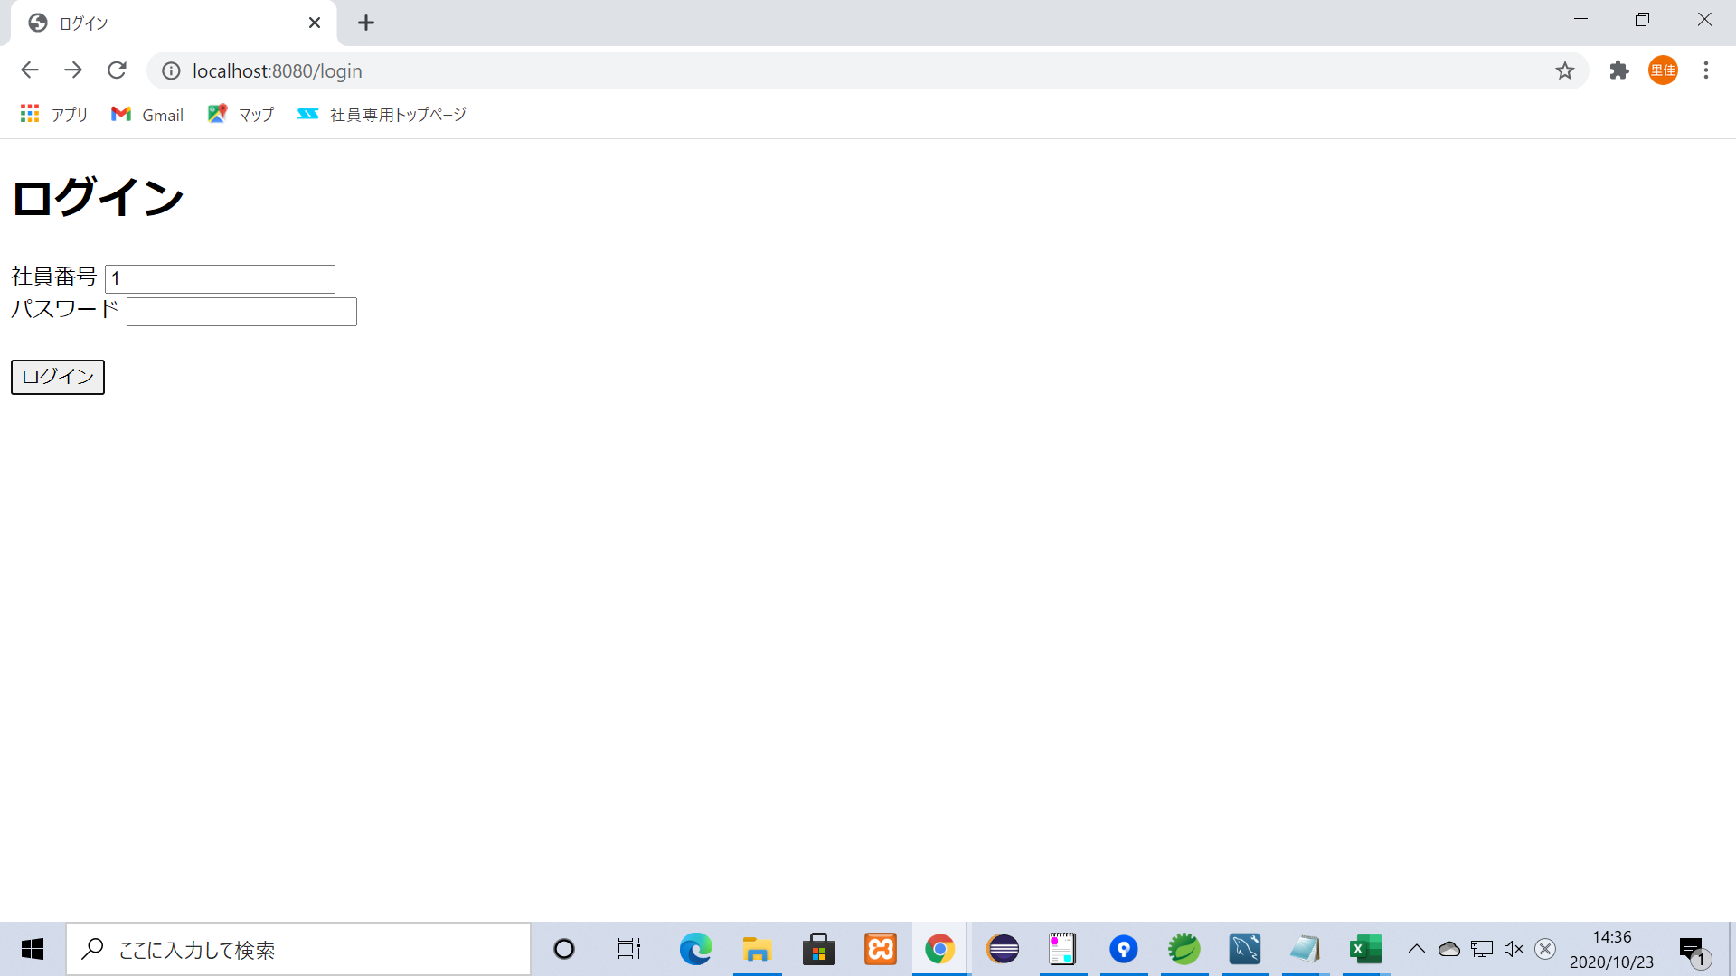

２、エラーメッセージが出力

項目５

入力された値がDBになければエラーメッセージを出力

 | ↓登録済データ

 | ５-１、登録されていない値を入力してログイン


 | ５-２、エラーメッセージを出力

項目６
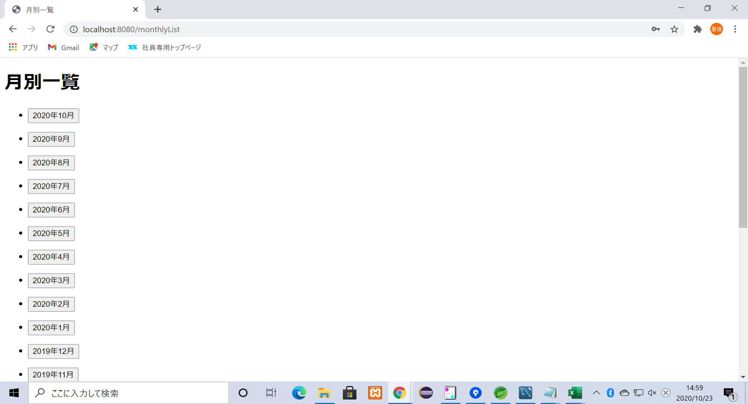
入力された値がDBにあれば次の画面（月別一覧画面）へ遷移

 | ↓登録済データ
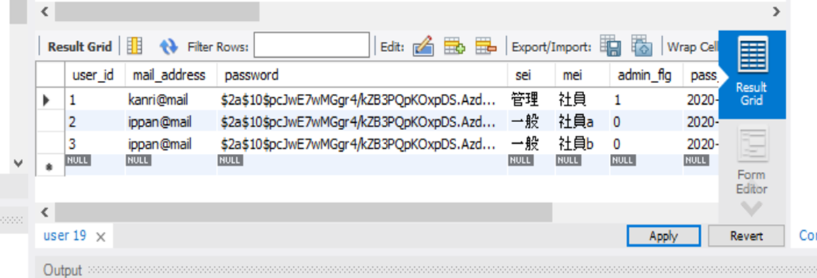

 | １、登録済の値を入力


 | ２、次の画面（月別一覧画面）へ遷移

項目７
